Estadísticas
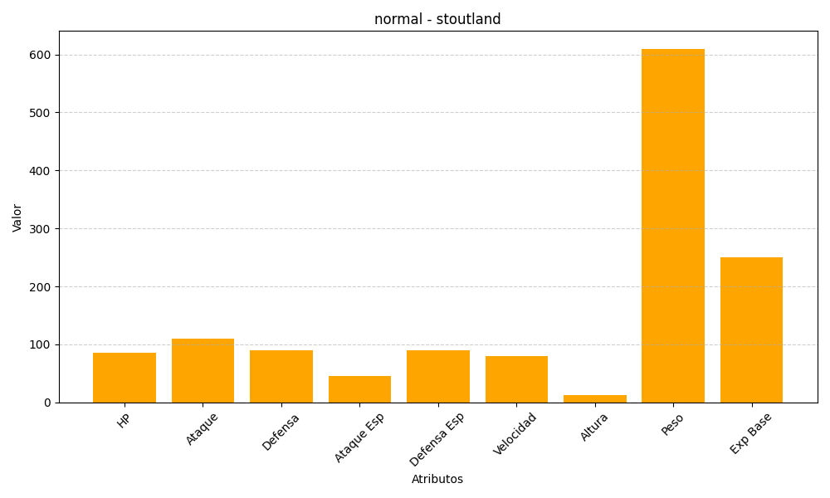
ID | Nombre | Tipo | HP | Ataque | Defensa | Ataque Especial | Defensa Especial | Velocidad | Altura | Peso | Experiencia Base
508 | stoutland | normal | 85 | 110 | 90 | 45 | 90 | 80 | 12 | 610 | 250

